상품제안서
보온보냉 포켓 가방 (쿨러백) [BG093] | 상품코드: F29910

 |  |  |  |  |  |  | 02-412-0044 | www.easy1.co.kr
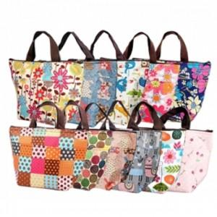

【상세/제작정보】 | - 배송비 발생 기준 수량 : 100 - 배송비 : 제품별 일정 수량당 5000원. (샘플비는 6천원)/ (제주도 및 도서산간지역 (박스당)추가배송비 발생.)/ (화물 및 퀵비는 별도) (인쇄비 제외, 제품가 기준, 1곳배송지 기준)

【인쇄/포장옵션】 | 실크, 풀칼라 / OPP(비닐)

【공급단가】 | 수량 | 200~ | 500~ | 1,000~ | 3,000~ | 5,000~
*VAT별도 | 단가 | 1,980원 | 1,950원 | 1,910원 | 1,830원 | 1,750원

【상품 URL】 | https://dev.easy1.co.kr:443/src/goods_detail.php?gdno=29910

